Hoja1
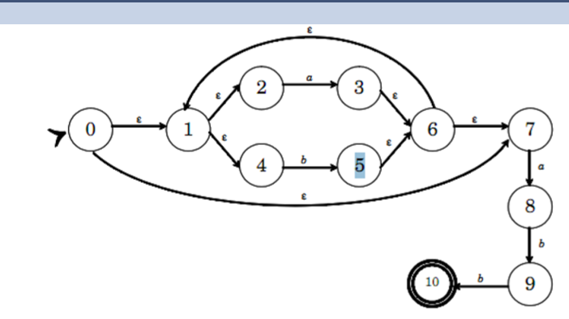
aplicar funcion eclosure |  | siempre que se aplique funcion eclosure hay que poner los estados en los que se ecuentra actualmente
elc(0) | (0,1,3,4,7) = S
T(S,a) | (3, 8) | terminal
T(S,b) | (5)
ecl(3,8) | (3,8,6,7,1,2,4) = A
elc(5) | (5,6,7,1,2,4) = B | serian todos aquellos estados a los que me puedo mover desde 5 con transiciones epsilon
T(A, a) | (3,8)
T(A, b) | (5,9)
T(B,a) | (3,8)
T(B,b) | (5)
ecl(5,9) | (5,9,6,7,1,2,4) = C
T(C,a) | (3,8)
T(C,b) | (5,10)
ecl(5,10) | (5,10,6,7,1,2,4) = D | estado de aceptacion
T(D,a) | (3,8)
T(D,b) | (5)

